房貸試算
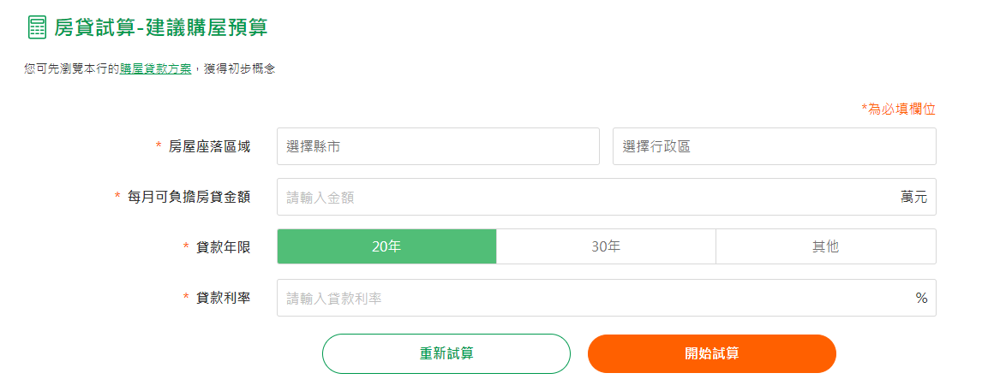
說明
房貸試算-建議購屋預算網址 | https://www.cathaybk.com.tw/cathaybk/personal/loan/calculator/mortgage-budget/
測試範圍 | 聚焦在當前頁面功能即可 (參考下方圖片)
測試優先級 | 區分測試案例的優先級(P1~P3)
測試分類自動化 | 可自動化測案分類標記 (True)

測試案例
請參考"國泰世華房貸試算-建議購屋預算"，撰寫測試案例
# |  | Function |  | Priority | Step/Expected Result |  | Actual Result |  | Result |  | Auto Case | Comment
範例一 | 登入頁 | 輸入欄位 | 身份證字號輸入位數不足 | P1 | 1. 輸入身分證字號 2. 輸入用戶代號 3. 輸入網銀密碼 4. 點擊 [登入] | 紅字訊息提示「請輸入身分證字號」 | 符合預期結果 | 陳OO | P | 2022-06-29 | Ture
1 | 試算網頁 | 確認房貸試算網頁文案內容 | 文案內容符合需求 | P1 | 1. 確認網頁文案內容 2. 確認必填欄位的標記是否為星號與橘紅色 3. 確認有按鈕 "重新試算" 與綠色表示 4. 確認有按鈕 "開始試算" 與橘紅色表示 | 文案，圖示與需求設計一致，尚未填寫前，所有需要輸入的欄位會有橘紅色外框與文字提示
2 | 試算網頁 | 選擇縣市 | 選擇不同的縣市 | P1 | 1. 點擊選擇縣市 2. 下滑確認每個縣市 3. 選擇金門縣 | 1. 選擇縣市能顯示所有的全國縣市 2. 全國縣市文字無誤 3. 下滑到不同縣市時會以綠底標明顯示 4. 點擊金門縣後會在該欄位連上金門縣 5. 並且"請選擇區域"會呈現橘色，並有橘色"請選擇行政區"提示 |  |  |  |  | TRUE
3 | 試算網頁 | 選擇縣市 | 選擇有行政區劃分的縣市 | P1 | 1. 點擊選擇縣市 2. 下滑到台北市並點擊來選擇 3. 到選擇行政區欄位點擊以查看行政區 4. 可以下滑看到每個行政區 | 1. 每個行政區都正確與存在並能選擇 2. 下滑到不同行政區時會以綠底圖滿來標明 3. "請選擇行政區"提示應消失 |  |  |  |  | TRUE | 每個有行政區的縣市都要確認該縣市行政區都存在且正確
4 | 試算網頁 | 選擇縣市 | 選擇無行政區劃分的縣市 | P1 | 1. 點擊選擇縣市 2. 下滑到金門縣並點擊來選擇 3. 到選擇行政區欄位點擊以查看行政區 4. 選擇"不分區" | 1. 每個行政區都正確與存在並能選擇 2. 只有一個選項 "不分區" 3.選擇後提示消失 |  |  |  |  | TRUE | 每個沒行政區的縣市都要確認該縣市的行政區域為不分區
5 | 試算網頁 | 每月可負擔房貸金額輸入欄位 | 輸入房貸金額確認-1000萬 | P1 | 1. 選擇台北市 2. 選擇萬華區 3. 輸入1000萬 4.選擇30年 5. 利率選擇2.5％ 6. 點擊"開始試算"按鈕 | 顯示試算結果 1. 文案內容無誤 2.貸款成數確認無誤 3. 建議所選區域以計算出來的金額的房屋，並列出自備款以及房貸金額，金額數字與公司制定的規則計算無誤，並且有用橘紅色註明顯示 4. 有橘紅色"馬上預約諮詢"按鈕可以點擊 5. 點擊後導到"預約房屋貸款諮詢"網頁 |  |  |  |  | TRUE
6 | 試算網頁 | 每月可負擔房貸金額輸入欄位 | 輸入房貸金額確認-100萬 | P1 | 1. 選擇台北市 2. 選擇士林區 3. 輸入100萬 4.選擇20年 5. 利率選擇1％ 6. 點擊"開始試算"按鈕 | 顯示試算結果 1. 文案內容無誤 2.貸款成數確認無誤 3. 建議所選區域以計算出來的金額的房屋，並列出自備款以及房貸金額，金額數字與公司制定的規則計算無誤，並且有用橘紅色註明顯示 4. 有橘紅色"馬上預約諮詢"按鈕可以點擊 5. 點擊後導到"預約房屋貸款諮詢"網頁 |  |  |  |  | TRUE
7 | 試算網頁 | 每月可負擔房貸金額輸入欄位 | 輸入房貸金額確認-0萬 | P2 | 1. 選擇台北市 2. 選擇士林區 3. 輸入0萬 4.選擇20年 5. 利率選擇1％ 6. 點擊"開始試算"按鈕 | 1. 依舊可以顯示試算結果，內容之金額均為0，貸款成數符合公司規定 2. 有橘紅色"馬上預約諮詢"按鈕可以點擊 3. 點擊後導到"預約房屋貸款諮詢"網頁 |  |  |  |  | TRUE
8 | 試算網頁 | 每月可負擔房貸金額輸入欄位 | 輸入房貸金額確認-金額過大，9999999999萬 | P2 | 1. 選擇台北市 2. 選擇士林區 3. 輸入9999999999萬 4.選擇20年 5. 利率選擇1％ 6. 點擊"開始試算"按鈕 | 1. 跳出 "請輸入整數貸款金額"的警告提示 |  |  |  |  | TRUE | 這部份要確認界線值，確認需求裡的最大值與剛好超過，超過很多
9 | 試算網頁 | 每月可負擔房貸金額輸入欄位 | 輸入房貸金額確認-金額過大，9999999999萬 | P2 | 1. 選擇台北市 2. 選擇士林區 3. 輸入9999999999萬 4.選擇20年 5. 利率選擇1％ 6. 點擊"開始試算"按鈕 | 1. 跳出 "請輸入整數貸款金額"的警告提示 |  |  |  |  | TRUE | 填上12were，會仍以12萬去算，這部份要看需求如何定義
10 | 試算網頁 | 每月可負擔房貸金額輸入欄位 | 輸入房貸金額確認-金額為負數如-1萬 | P2 | 1. 選擇台北市 2. 選擇士林區 3. 輸入-1萬 4.選擇20年 5. 利率選擇1％ | 依舊可以顯示試算結果，內容之金額均為0，貸款成數符合公司規定 |  |  |  |  | TRUE | 這部份要確認負數值是否影響系統，要看需求如何定義
11 | 試算網頁 | 不同的"貸款年限" | 選擇30年 | P1 | 1. 選擇台北市 2. 選擇士林區 3. 輸入1萬 4.選擇30年 5. 利率選擇1％ 6. 點擊"開始試算"按鈕 | 顯示試算結果 1. 文案內容無誤 2.貸款成數確認無誤 3. 建議所選區域以計算出來的金額的房屋，並列出自備款以及房貸金額，金額數字與公司制定的規則計算無誤 4. 有橘紅色"馬上預約諮詢"按鈕可以點擊 5. 點擊後導到"預約房屋貸款諮詢"網頁 |  |  |  |  | TRUE
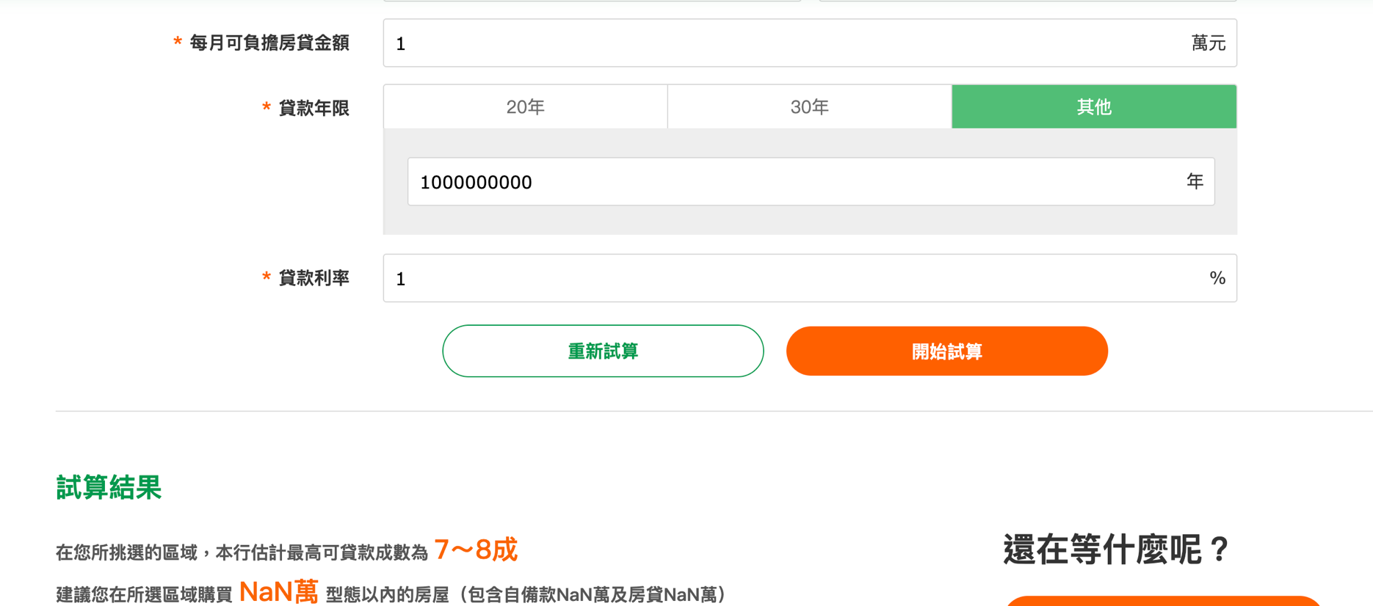
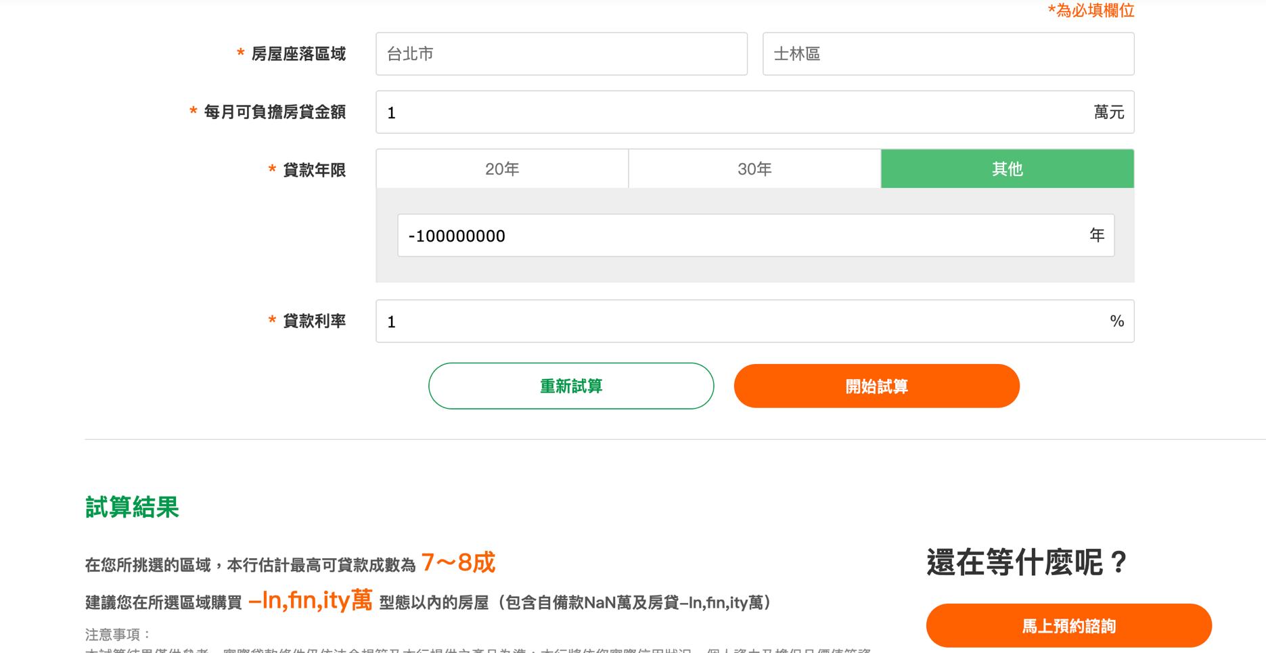
12 | 試算網頁 | 不同的"貸款年限" | 選擇"其他" | P1 | 1. 選擇高雄市 2. 選擇苓雅區 3. 輸入1000萬 4.選擇其他 5. 輸入25年（任意數字如-1, 0, 10, 20, 100, 1000, 1000000000） 5. 利率選擇2.5％ 6. 點擊"開始試算"按鈕 | 顯示試算結果 1. 文案內容無誤 2.貸款成數確認無誤 3. 建議所選區域以計算出來的金額的房屋，並列出自備款以及房貸金額，金額數字與公司制定的規則計算無誤 4. 有橘紅色"馬上預約諮詢"按鈕可以點擊 5. 點擊後導到"預約房屋貸款諮詢"網頁 |  |  |  |  | TRUE | 輸入"1000000000"，會出現NAN的貸款金額，含自備款，房貸 輸入"-100000000"，會出現"建議您在所選區域購買 -In,fin,ity萬 型態以內的房屋（包含自備款NaN萬及房貸-In,fin,ity萬）"
12 | 試算網頁 | 不同的"貸款年限" | 選擇"其他"，輸入小數點 | P2 | 1. 選擇台北市 2. 選擇士林區 3. 輸入1萬 4.選擇其他 5. 輸入12.12 | 跳出橘紅色警告提示"請輸入貸款年限"，並且該輸入欄位有橘紅色外框顯示 |  |  |  |  | TRUE
13 | 試算網頁 | 貸款利率 | 輸入不同正常的利率如1.5, 10, 20 | P1 | 1. 選擇台北市 2. 選擇士林區 3. 輸入1萬 4.選擇30年 5. 利率選擇如1.5, 10, 20 6. 點擊"開始試算"按鈕 | 顯示試算結果 1. 文案內容無誤 2.貸款成數確認無誤 3. 建議所選區域以計算出來的金額的房屋，並列出自備款以及房貸金額，金額數字與公司制定的規則計算無誤 4. 有橘紅色"馬上預約諮詢"按鈕可以點擊 5. 點擊後導到"預約房屋貸款諮詢"網頁 |  |  |  |  | TRUE
14 | 試算網頁 | 貸款利率 | 輸入負數利率如-1 | P2 | 1. 選擇台北市 2. 選擇士林區 3. 輸入1萬 4.選擇30年 5. 利率選擇-1 6. 點擊"開始試算"按鈕 | 顯示試算結果 1. 文案內容無誤 2.貸款成數確認無誤 3. 建議所選區域以計算出來的金額的房屋，並列出自備款以及房貸金額，金額數字與公司制定的規則計算無誤 4. 有橘紅色"馬上預約諮詢"按鈕可以點擊 5. 點擊後導到"預約房屋貸款諮詢"網頁 |  |  |  |  | TRUE
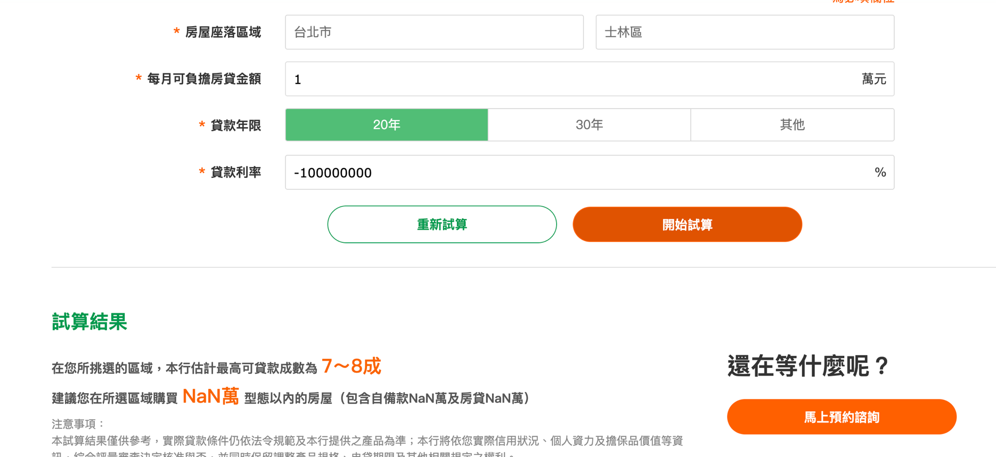
15 | 試算網頁 | 貸款利率 | 輸入超過界限值的利率 | P2 | 1. 選擇台北市 2. 選擇士林區 3. 輸入1萬 4.選擇30年 5. 利率選擇1000000000，-100000000 6. 點擊"開始試算"按鈕 | 不應跳出錯誤（看需求如何） |  |  |  |  | TRUE | 輸入1000000000，-100000000會出現NaN
16 | 試算網頁 | 按鈕確定 | 點擊"重新試算" | P1 | 1. 完成一次試算 2. 點擊 "重新試算" | 1. 清除試算結果 2. 清空所有填上的資料，回復初始值 |  |  |  |  | TRUE
17 | 試算網頁 | 按鈕確定 | 點擊"重新試算" | P1 | 1. 輸入或選擇任一欄位有值 2. 點擊 "重新試算" | 清空所有已經選擇或是填上的內容，回復初始值，並且顯示橘紅色提示文字與外框 |  |  |  |  | TRUE
18 | 試算網頁 | 按鈕確定 | 點擊"開始試算" | P1 | 1. 完成所有欄位填寫 2. 點擊"開始試算" | 顯示試算結果 1. 文案內容無誤 2.貸款成數確認無誤 3. 建議所選區域以計算出來的金額的房屋，並列出自備款以及房貸金額，金額數字與公司制定的規則計算無誤 4. 有橘紅色"馬上預約諮詢"按鈕可以點擊 5. 點擊後導到"預約房屋貸款諮詢"網頁 |  |  |  |  | TRUE
19 | 試算網頁 | 按鈕確定 | 點擊"開始試算" | P1 | 1. 未完成所有欄位填寫，或是有欄位有錯誤 2. 點擊"開始試算" | 顯示該錯誤欄位並跳出提示 |  |  |  |  | TRUE
20 | 試算網頁 | "購屋貸款方案"確認 | 開啟該方案正確網頁 | P1 | 1. 找到"購屋貸款方案" 2. 點選該超連結 3. 在同一個瀏覽器分頁裡可開啟正確的連結網頁 | 可以正確開啟"購屋貸款方案"的網頁 |  |  |  |  | TRUE
21 | 試算網頁 | 相容性測試 | 在不同平台（微軟, 蘋果, 其他)電腦， iPhone, 安卓，用不同 的瀏覽器 | P2 | 1. 以不同的瀏覽器開啟試算網頁 (Chrome, Safari, Edge…) 2. 以不同的作業系統手機上的內建瀏覽器開始試算網頁 | 1. 可以開啟試算網頁 2. 因應設備有相對應的顯示，並且不會 跑版、破圖 |  |  |  |  | FALSE
22 | 試算網頁中 "其他試算" 功能 | 其他訊息提供確認 | 確認 "每月還款試算" 存在並可以點擊開啟 | P1 | 1. 找到每月還款試算 2. 游標移動到該試算功能區塊 3. 點擊該試算功能區塊 | 1. 確認該選項文字內容無誤 2. 該區塊會有放大動畫顯示 3. 點擊區塊能正確開啟網頁 |  |  |  |  | TRUE
23 | 試算網頁中 "其他試算" 功能 | 其他訊息提供確認 | 確認 "貸款成數試算" 存在並可以點擊開啟 | P1 | 1. 找到貸款成數試算 2. 游標移動到該試算功能區塊 3. 點擊該試算功能區塊 | 1. 確認該選項文字內容無誤 2. 該區塊會有放大動畫顯示 3. 點擊區塊能正確開啟網頁 |  |  |  |  | TRUE
24 | 試算網頁 | 瀏覽器切換為深色模式 | 確認顯示仍然沒有問題 | P3 | 1. 切換瀏覽器顯示模式為"深色模式" | 仍可顯示無誤，符合設計 |  |  |  |  | FALSE

